Sheet1
项目编号
文档编号
密 级 | 内部
体力系统
版本号 | 变更者 | 变更类型 | 变更时间 | 文档状态 | 备注
V1.0 | 邓海丰 | 新增 | 2025-12-16 | 草案 | 创建文档

设计目的
 | 体力系统是游戏内核心基础资源系统，是玩家拖动方块的必要前置条件。
 | 本系统设计核心目的为管控玩家游戏时长、平衡游戏节奏，避免玩家过度肝游戏或无节奏快速毕业，同时通过体力消耗、恢复、获取、溢出规则，搭建完整的资源循环体系。
 | 通过体力数值限制与福利补给，引导玩家每日轻量化上线、长线留存，搭配体力运营活动提升玩家活跃度与付费意愿，解决休闲经营类游戏玩法无门槛、留存乏力、运营无抓手的核心问题，适配游戏长线经营的核心玩法定位。
设计方向
 | 本次体力系统参考《浪漫餐厅》的体力设计
 | 遵循「限时限量、自然恢复、多元补给、运营可控、长线平衡」的核心设计原则，贴合休闲玩家碎片化游玩习惯。
 | 后续扩展方向：可新增限时体力、活动限定体力消耗玩法、体力储存扩容功能、好友互赠体力玩法，同时可迭代体力阶梯福利、累计消耗奖励等内容，持续丰富系统玩法与运营维度，适配游戏长线版本迭代。

系统概述
 | 体力是核心基础消耗资源，玩家进行方块消除需要消耗对应数值的体力，无体力时无法进行核心玩法操作。
 | 系统整体分为体力上限、自然恢复、消耗规则、获取渠道、溢出规则五大核心模块。
 | 玩家初始拥有固定体力上限100点；会跟随玩家等级提升而提升体力上限。
 | 体力默认随时间自然恢复，同时支持道具、任务、活动、好友、付费等多渠道获取；超出上限的溢出体力可临时储存，避免玩家福利浪费。
系统规则
 | 体力上限规则
 |  | 玩家初始体力上限为100点，为游戏初始基础数值。
 |  | 体力上限随玩家等级提升以及专属特权逐步解锁扩容，每提升对应等级，固定增加X点体力上限。
 |  | 玩家可通过专属特权、月卡、限时buff临时提升体力上限，临时上限仅限时生效，过期后自动回落至基础上限数值。

 | 体力恢复规则
 |  | 基础自然恢复：玩家体力未满上限时，每2分钟自动恢复1点体力，全天24小时不间断恢复，离线状态依然生效，直至体力达到当前基础上限后停止自然恢复。
 |  | 溢出储存恢复：系统自带体力溢出储存池，自然恢复超出基础上限的体力将自动存入储存池，储存池拥有独立上限，储存池内体力可随时取用，不随自然恢复清零，有效避免玩家长时间未上线导致的体力浪费。
 | 体力消耗规则
 |  | 每次拖动方块即消耗一点体力。
 | 体力获取规则
 |  | 免费获取渠道：每日任务完成固定奖励体力、每日签到阶梯奖励体力、好友互赠体力、每日固定时段免费体力补给、观看广告领取小额体力、成就阶段性体力奖励。
 |  | 道具获取渠道：使用体力药水、限时体力礼盒、福利礼包道具可直接兑换对应数值体力，道具使用无次数限制，仅受道具持有数量限制。
 |  | 付费获取渠道：玩家可通过钻石直接购买体力，每日购买次数有限，随玩家特权等级解锁更多购买次数；月卡、终身卡玩家可每日领取专属免费体力福利。
 |  | 活动获取渠道：版本活动、节日活动、限时福利活动可产出限时体力、全额体力补给、体力翻倍buff等奖励。
 | 体力清空与过期规则
 |  | 基础体力无每日清空机制，永久保留；储存池溢出体力永久保留；活动专属限时体力、限时体力buff拥有有效期，过期后自动失效、清零，无法留存使用，过期前界面给予文字提示。

界面显示
 | 主界面显示
 |  |  |  |  |  | 主界面顶部资源栏固定展示「当前体力/体力上限」数值，搭配体力专属图标，数值刷新实时流畅；
 |  |  |  |  |  | 体力恢复进度配置轻量化进度条展示，直观展示下次恢复倒计时；
 |  |  |  |  |  | 体力不足、体力溢出、时效体力即将过期均有对应文字提示与视觉标识；
 |  |  |  |  |  | 点击体力区域，打开体力购买界面

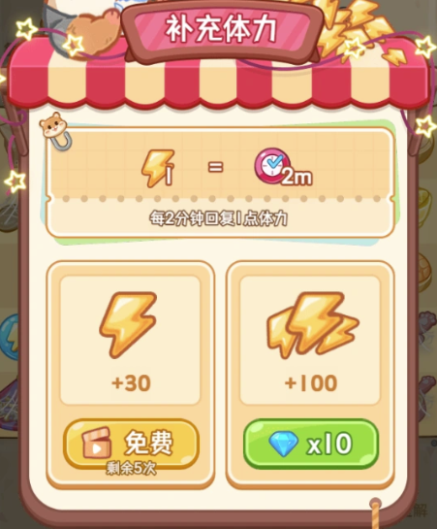
 | 体力购买界面显示

 |  |  |  |  | 界面显示如图
 |  |  |  |  | 左侧显示广告获取体力
 |  |  |  |  |  | 广告购买设置每日购买次数
 |  |  |  |  |  | 次数使用完毕按钮置灰，下方文字显示：当日次数已用完！

 |  |  |  |  | 右侧显示钻石购买体力
 |  |  |  |  |  | 购买体力判断钻石是否充足
 |  |  |  |  |  |  | 购买成功体力飞到体力槽位置
 |  |  |  |  |  |  | 购买失败提示：钻石不足！

表格说明
 | 在money表增加体力字段，用于体力的存储

其他系统需求
 | 道具需求
 | 体力专属道具体系，包含小型体力药水（恢复20点体力）、中型体力药水（恢复50点体力）、大型体力药水（恢复100点体力）、体力礼盒（随机恢复体力

 | 功能开启需求
 | 体力系统为游戏初始默认开启功能，玩家创建角色进入游戏后自动解锁全部体力基础规则，无等级、剧情前置解锁条件。
 | 体力储存池、好友赠体力、体力购买等附属功能随新手引导流程自动解锁，适配新手玩家上手节奏。
 | 红点需求

 | 邮件需求
 | 支持邮件发放体力补偿、活动体力奖励、故障体力补发，邮件内体力道具可一键领取，领取后自动生效、同步至玩家体力数据

 | 跑马灯需求

 | 服务器需求
 | 玩家体力数值、体力上限、储存池数据、体力恢复进度、体力消耗记录、道具体力数据全部实时同步服务器，登录、重连、离线重启后自动拉取最新数据；
 | 所有体力增减操作服务端校验，杜绝数据异常、数值作弊，保证全服玩家数据公平统一，无数据延迟、错位、回档问题。
 | 运营需求

美术需求
 | UI需求
 | 体力专属资源UI、体力进度条、体力弹窗界面、快捷领取面板；

 | 原画需求

 | 特效需求

 | 动画需求

 | icon需求
 | 体力专属icon、各类体力道具icon、体力活动icon

